总部会议室方案
视频会议配置方案
序号 | 部署位置 | 套装种类 | 套装数量 | 配置产品 | 产品规格说明 | 数量 | 单位 | 单价（元） | 价格合计 | 备注
1.标准服务产品及服务
1 | 总部大会议室 | ME90套装 | 1 | 小鱼易连ME90 | 1、小鱼易连-M90终端主机1台，支持三路显示 2、支持1080P/60 、H.265协议、5.8G Wifi | 1 | 台 |  |  | 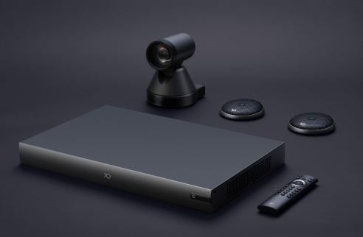
2 |  |  |  | 高清摄像机 | 12倍光学变焦的高清会议摄像机 1080P、云台 | 1 | 台
3 |  |  |  | 全向麦克风 | 收音，8米拾音半径 | 2 | 个
4 |  |  |  | 无线传屏器-NP30 | 1、无线传屏器 1台、支持5G Wifi 2、实现电脑与投影、电视及会议平板等屏幕互连 | 1 | 个
5 |  | 86寸MAXHUB会议白板 | 2 | MAXHUB | MAXHUB智能视频会议平板触摸屏交互式互动电子白板投影教学一体机86英寸触摸屏、红外触控、显示屏类型 LED、亮度 350cd/m2、对比度 4000:1、1080P、响应时间 ＜15毫秒、可视面积 1428.48(H)×803.52(V) （单位：mm）、色彩 10-bit,1.07billion colors、触摸寿命 ≥30000小时、输入端子:≥1路VGA、≥1路PC-Audio、≥2路HDMI、≥3路Android USB、≥1路USB触摸接口、≥1路RJ45；输出端子：≥1路HDMI | 1 | 个 |  |  | 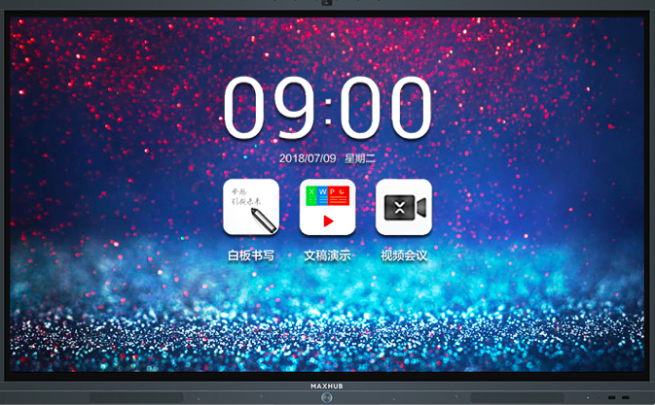
6 |  |  |  | 移动支架ST26 | MAXHUB专用移动支架 如设备吊装无需选择该配件 如需要移动使用则要购买该配件 | 1 | 个
7 |  | 线材费 | 1 |  | 包含总部会议室安装过程中用到的HDMI线，摄像头线，控制线，支架等相关辅助材料 | 1 | 批
 |  | 金额合计： |  |  |  |  |  |  | ¥0.00
2.第二年端口服务及VIP保修服务
1 | ME90设备年服务费 |  | 1、第二年开始年端口服务费 2、第二年开始延保费用续费开通费用 |  |  | 1 | 年／台
金额合计：

二楼报告厅主机
视频会议配置方案
序号 | 部署位置 | 套装种类 | 套装数量 | 配置产品 | 产品规格说明 | 数量 | 单位 | 单价（元） | 价格合计 | 备注
1.标准服务产品及服务
1 | 二楼报告厅（100平米左右） | ME60II套装 | 1 | 小鱼易连ME60II | 1、小鱼易连-M60II终端主机1台，支持两路显示 2、支持1080P/60 、H.264SVC/H.265协议、5.8G Wifi | 1 | 台 |  |  | 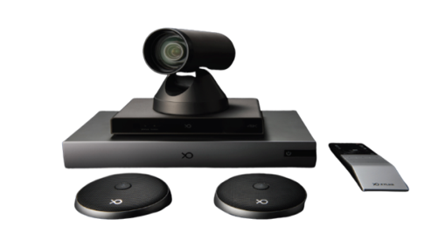
2 |  |  |  | 高清摄像机 | 标配4K光学变焦摄像头1台 | 1 | 台
3 |  |  |  | 全向麦克风 | 收音，8米拾音半径 | 2 | 个
4 |  |  |  | 无线传屏器-NP30 | 1、无线传屏器 1台、支持5G Wifi 2、实现电脑与投影、电视及会议平板等屏幕互连 | 1 | 个
 |  | 金额合计： |  |  |  |  |  |  | ¥0.00
2.第二年端口服务及VIP保修服务
1 | ME60II设备年服务费 |  | 1、第二年开始年端口服务费 2、第二年开始延保费用续费开通费用 |  |  | 1 | 年／台
金额合计：

